经销未税报价单
 |  |  |  |  |  |  |  |  |  |  |  | 2022 HONGKONG TOMSMECA INT'L GROUP LIMITED.
2022年 TEB!汤恩贝经销未税报价单 PRICE FOR AGENTS
序号 | 系列 | 图片 | 品名 | 规格 | 代理价 | 批发价 | 最低零售价 | 箱规 | 金额/箱 | 采购箱数 | 金额 | 搭赠及备注
1 | ★线下推荐款★ 低温烘培 鲜肉无谷 | 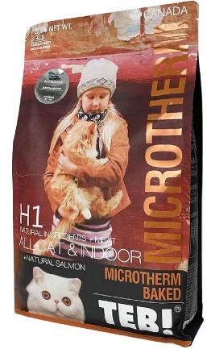 | H1 低温烘培鲜肉无谷猫粮 三文鱼+果蔬 改善皮肤毛发 | 3.3LB 1.5kg | ¥48 | ¥64 | ¥138 | 8包 | ￥384 |  | ¥0
2 |  | 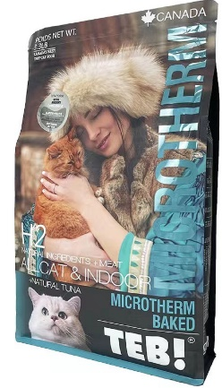 | H2 低温烘培鲜肉无谷猫粮 金枪鱼+果蔬 改善肠道健康 | 3.3LB 1.5kg | ¥48 | ¥64 | ¥138 | 8包 | ￥384 |  | ¥0
序号 | 系列 | 图片 | 品名 | 规格 | 代理价 | 批发价 | 最低零售价 | 箱规 | 金额/箱 | 采购箱数 | 金额 | 搭赠及备注
3 | 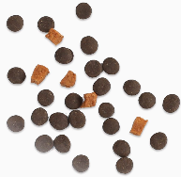 ★线下推荐款★ 四星优选日粮 M系列猫粮 加拿大进口 天然无谷猫粮 北美天然牧场直采 |  | M2 2kg/BM2 5.4kg Beef+Turkey+Fish+Vegetables 四星幼猫及孕猫高能增肥营养配方 Weight gain & Nutrition mother & babycat | 4.4LB 2kg | ¥138 | ¥148 | ¥248 | 8包 | ￥1,104 |  | ¥0
4 |  |  |  | 12LB 5.4kg | ¥338 | ¥378 | ¥528 | 1包 | ￥338 |  | ¥0
5 |  |  | M6 2kg 全价短毛猫综合提升专用猫粮 | 4.4LB 2kg | ¥138 | ¥148 | ¥248 | 8包 | ￥1,104 |  | ¥0
6 |  |  | M7 2kg/BM7 5.4kg Beef+Fish+Turkey+Collagen 四星繁育渠道赛级全猫种胶原蛋白美毛配方 Professional beauty all cats Adapted to intense show conditions | 4.4LB 2kg | ¥138 | ¥148 | ¥248 | 8包 | ￥1,104 |  | ¥0
7 |  |  |  | 12LB 5.4kg | ¥338 | ¥378 | ¥528 | 1包 | ￥338 |  | ¥0
8 |  |  | M8 2kg Duck+Sweet Potato+Calendula+Vegetables 四星室内成猫肠道保护清淡去泪痕配方 Gastrointestinal digestion all cats & indoor Eliminate tears | 4.4LB 2kg | ¥138 | ¥148 | ¥248 | 8包 | ￥1,104 |  | ¥0
9 |  | 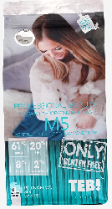 | M5 3.6kg 全价宠物食品全猫高蛋白低温烘焙无谷多鱼多肉配方 ★新品上市 | 8LB 3.6kg | ¥228 | ¥258 | ¥398 | 4包 | ￥912 |  | ¥0
10 |  | 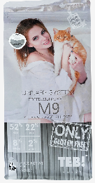 | M9 3.6kg 全猫综合提升低温烘培无谷多鱼鲜肉配方 ★新品上市 | 8LB 3.6kg | ¥228 | ¥258 | ¥398 | 4包 | ￥912 |  | ¥0
11 | 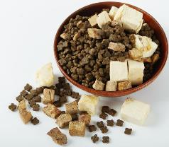 ★线下推荐款★ 四星优选冻干粮 W系列犬粮 加拿大进口 天然无谷猫粮 北美天然牧场直采 |  | W1 1.5kg 绿野鹿肉低敏发育 牛肉火鸡冻干双拼全价幼犬 | 3.3LB 1.5kg | ¥69 | ¥92 | ¥159 | 8包 | ￥552 |  | ¥0
12 |  |  | W5 1.5kg/BW5 8kg 深海鳕鱼毛肤提升 牛肉火鸡冻干全价全阶段犬种 | 3.3LB 1.5kg | ¥69 | ¥92 | ¥159 | 8包 | ￥552 |  | ¥0
13 |  |  |  | 17.6LB 8kg | ¥299 | ¥400 | ¥529 | 1包 | ￥299 |  | ¥0
14 |  |  | W7 1.5kg/BW7 8kg 高原红肉能量升 牛肉火鸡冻干全价全阶段犬种 | 3.3LB 1.5kg | ¥69 | ¥92 | ¥159 | 8包 | ￥552 |  | ¥0
15 |  |  |  | 17.6LB 8kg | ¥299 | ¥400 | ¥529 | 1包 | ￥299 |  | ¥0
16 |  |  | W9 1.5kg 原野走地鸡均衡体态 牛肉火鸡冻干全价全阶段犬种 | 3.3LB 1.5kg | ¥69 | ¥92 | ¥159 | 8包 | ￥552 |  | ¥0
序号 | 系列 | 图片 | 品名 | 规格 | 代理价 | 批发价 | 最低零售价 | 箱规 | 金额/箱 | 采购箱数 | 金额 | 搭赠及备注
17 | ★线下推荐款★ 范特西经典日粮 C系列猫粮 加拿大进口 天然无谷猫粮 北美天然牧场直采 |  | C1 2kg/BC1 10kg 幼猫及孕猫抗敏火鸡肉无谷粮 | 4.4LB 2kg | ¥75 | ¥99 | ¥199 | 8包 | ￥600 |  | ¥0
18 |  |  |  | 22.0LB 10kg | ¥315 | ¥448 | ¥668 | 1包 | ￥315 |  | ¥0
19 |  |  | C5 2kg/BC5 10kg Fish+Turkey+Beef+Other 室内成猫六种肉天然无谷粮 All indoor cats | 4.4LB 2kg | ¥75 | ¥99 | ¥199 | 8包 | ￥600 |  | ¥0
20 |  |  |  | 22.0LB 10kg | ¥305 | ¥428 | ¥658 | 1包 | ￥305 |  | ¥0
21 | ★线下推荐款★ 范特西经典日粮 D系列犬粮 加拿大进口 天然无谷猫粮 北美天然牧场直采 |  | D1 2kg/BD1 10kg Turkey+Chicken+Fish+Vegetables 火鸡肉能量钙小型幼犬天然无谷粮 Mother & babydog | 4.4LB 2kg | ¥64 | ¥89 | ¥178 | 8包 | ￥512 |  | ¥0
22 |  |  |  | 22.0LB 10kg | ¥288 | ¥368 | ¥568 | 1包 | ￥288 |  | ¥0
23 |  |  | D5 2kg/BD5 10kg 火鸡牛肉果蔬胡萝卜 全犬种肉蔬高钙天然粮 | 4.4LB 2kg | ¥62 | ¥86 | ¥168 | 8包 | ￥496 |  | ¥0
24 |  |  |  | 22.0LB 10kg | ¥278 | ¥358 | ¥558 | 1包 | ￥278 |  | ¥0
序号 | 系列 | 图片 | 品名 | 规格 | 代理价 | 批发价 | 最低零售价 | 箱规 | 金额/箱 | 采购箱数 | 金额 | 搭赠及备注
25 | ★电商推荐款★ 国产冻干粮 B系列猫粮 严选欧盟标准 好粮不贵 比利时工厂同级 天然无谷冻干猫粮 | 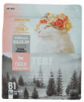 | B1 1.5kg/BB1 9kg 维护配方 全价猫粮 森林鹿肉鱼子酱颗粒+鹿肉草莓冻干 | 3.3LB 1.5kg | ¥64 | ¥88 | ¥148 | 10包 | ￥640 |  | ¥0 | 特殊活动，单系列3万起定 未满起订量，4送1.
26 |  |  |  | 19.8LB 9kg | ¥318 | ¥418 | ¥648 | 1包 | ￥318 |  | ¥0
27 |  | 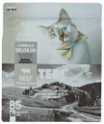 | B5 1.5kg/BB5 9kg 能量配方 全价猫粮 高原红肉黑松露颗粒+牛肉南瓜冻干 | 3.3LB 1.5kg | ¥64 | ¥88 | ¥148 | 10包 | ￥640 |  | ¥0
28 |  |  |  | 19.8LB 9kg | ¥318 | ¥418 | ¥648 | 1包 | ￥318 |  | ¥0
29 |  | 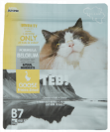 | B7 1.5kg/BB7 9kg 高免配方 全价猫粮 水域鹅肉鱼子酱颗粒+火鸡肉蛋黄冻干 | 3.3LB 1.5kg | ¥64 | ¥88 | ¥148 | 10包 | ￥640 |  | ¥0
30 |  |  |  | 19.8LB 9kg | ¥318 | ¥418 | ¥648 | 1包 | ￥318 |  | ¥0
31 |  | 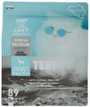 | B9 1.5kg/BB9 9kg 活力配方 全价猫粮 高岭羊肉黑松露颗粒+羊肉蓝莓冻干 | 3.3LB 1.5kg | ¥64 | ¥88 | ¥148 | 10包 | ￥640 |  | ¥0
32 |  |  |  | 19.8LB 9kg | ¥318 | ¥418 | ¥648 | 1包 | ￥318 |  | ¥0
33 |  | 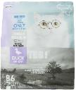 | B6 1.5kg/BB6 9kg 林间鸭肉鱼籽酱颗粒+去骨鸭肉风干 ★新品上市 | 3.3LB 1.5kg | ¥64 | ¥88 | ¥148 | 10包 | ￥640 |  | ¥0
34 |  |  |  | 19.8LB 9kg | ¥318 | ¥418 | ¥648 | 1包 | ￥318 |  | ¥0
35 | 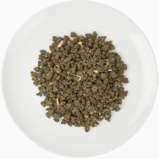 ★电商推荐款★ 国产日粮（冻干粉添加） BD系列犬粮 严选欧盟标准 好粮不贵 比利时工厂同级 天然无谷冻干猫粮 |  | BD2 1.5kg/BBD2 9kg Beef+Beef Liver+Black Truffle 高原红肉黑松露颗粒+牛肝冻干能量配方 通用型犬粮 | 3.3LB 1.5kg | ¥52 | ¥68 | ¥118 | 10包 | ￥520 |  | ¥0
36 |  |  |  | 19.8LB 9kg | ¥239 | ¥322 | ¥489 | 1包 | ￥239 |  | ¥0
37 |  |  | BD4 1.5kg Lamb+Goat Liver+Black Truffle 高岭羊肉黑松露颗粒+羊肝冻干活力配方 通用型犬粮 | 3.3LB 1.5kg | ¥52 | ¥68 | ¥118 | 10包 | ￥520 |  | ¥0
38 |  |  | BD6 1.5kg Goose+Foie+Caviar 水域鹅肉鱼子酱颗粒+鹅肝冻干高免配方 通用型犬粮 | 3.3LB 1.5kg | ¥52 | ¥68 | ¥118 | 10包 | ￥520 |  | ¥0
39 |  | 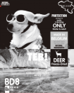 | BD8 1.5kg/BBD8 9kg Venison+Deer Liver+Black Truffle 森林鹿肉鱼子酱颗粒+鹿肝冻干维护配方 通用型犬粮 | 3.3LB 1.5kg | ¥52 | ¥68 | ¥118 | 10包 | ￥520 |  | ¥0
40 |  |  |  | 19.8LB 9kg | ¥239 | ¥322 | ¥489 | 1包 | ￥239 |  | ¥0
序号 | 系列 | 图片 | 品名 | 规格 | 代理价 | 批发价 | 最低零售价 | 箱规 | 金额/箱 | 采购箱数 | 金额 | 搭赠及备注
41 | 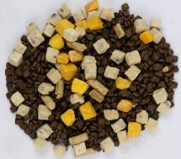 ★电商推荐款★ 国产冻干粮 A系列猫粮 进口原料 性价比之王 |  | A1 1.36kg/BA1 6.8kg 九种蔓越莓生骨肉冻干搭配 | 1.36kg | ¥36 | ¥72 | ¥99 | 8包 | ￥288 |  | ¥0
42 |  |  |  | 6.8kg | ¥150 | ¥250 | ¥298 | 2包 | ￥300 |  | ¥0
43 |  | 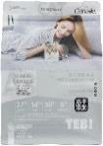 | A3 1.36kg/BA3 6.8kg 九种蔓越莓生骨肉冻干搭配 | 1.36kg | ¥36 | ¥72 | ¥99 | 8包 | ￥288 |  | ¥0
44 |  |  |  | 6.8kg | ¥150 | ¥250 | ¥298 | 2包 | ￥300 |  | ¥0
45 |  | 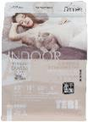 | A5 1.36kg/BA5 6.8kg 九种蔓越莓生骨肉冻干搭配 | 1.36kg | ¥36 | ¥72 | ¥99 | 8包 | ￥288 |  | ¥0
46 |  |  |  | 6.8kg | ¥150 | ¥250 | ¥298 | 2包 | ￥300 |  | ¥0
47 |  | 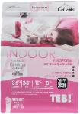 | A7 1.36kg/BA7 6.8kg 九种蔓越莓生骨肉冻干搭配 | 1.36kg | ¥36 | ¥72 | ¥99 | 8包 | ￥288 |  | ¥0
48 |  |  |  | 6.8kg | ¥150 | ¥250 | ¥298 | 2包 | ￥300 |  | ¥0
序号 | 系列 | 图片 | 品名 | 规格 | 代理价 | 批发价 | 最低零售价 | 箱规 | 金额/箱 | 采购箱数 | 金额 | 搭赠及备注
49 | 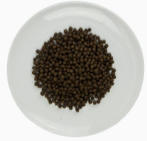 ★电商推荐款★ 国产日粮 K系列猫粮 进口原料 性价比之王 |  | K2 1.8kg/BK2 10kg 猫胺CAT AMINE 幼猫及孕猫高能猫胺 | 4.0LB 1.8kg | ¥59 | ¥79 | ¥138 | 8包 | ￥472 |  | ¥0
50 |  |  |  | 22.0LB 10kg | ¥279 | ¥360 | ¥489 | 1包 | ￥279 |  | ¥0
51 |  |  | K5 1.8kg/BK5 10kg 燕麦草OAT GRASS 室内成猫理想体态 | 4.0LB 1.8kg | ¥59 | ¥79 | ¥138 | 8包 | ￥472 |  | ¥0
52 |  |  |  | 22.0LB 10kg | ¥269 | ¥359 | ¥479 | 1包 | ￥269 |  | ¥0
53 |  |  | K7 1.8kg/BK7 10kg 牛磺酸TAURINE 全期全阶段猫加倍贴心 | 4.0LB 1.8kg | ¥59 | ¥79 | ¥138 | 8包 | ￥472 |  | ¥0
54 |  |  |  | 22.0LB 10kg | ¥269 | ¥359 | ¥479 | 1包 | ￥269 |  | ¥0
55 |  |  | K8 1.8kg/BK8 10kg 牛油果AVOCADO 全期挑嘴舒适口感 | 4.0LB 1.8kg | ¥59 | ¥79 | ¥138 | 8包 | ￥472 |  | ¥0
56 |  |  |  | 22.0LB 10kg | ¥269 | ¥359 | ¥479 | 1包 | ￥269 |  | ¥0
57 | ★电商推荐款★ 国产日粮 X系列犬粮 进口原料 性价比之王 |  | X1 1.5kg Chicken & Vitamin E 维生素美肌美毛通用型犬粮 | 3.3LB 1.5kg | ¥48 | ¥62 | ¥89 | 8包 | ￥384 |  | ¥0
58 |  |  | X2 1.5kg Vegetable & Fruit Fiber 蔬果纤维祛泪痕通用型犬粮 | 3.3LB 1.5kg | ¥48 | ¥62 | ¥89 | 8包 | ￥384 |  | ¥0
59 |  |  | X3 1.5kg Chicken & Calcum 高钙提免通用型犬粮 | 3.3LB 1.5kg | ¥48 | ¥62 | ¥89 | 8包 | ￥384 |  | ¥0
60 |  |  | X4 1.5kg Fresh Meat 鲜肉挑嘴通用型犬粮 | 3.3LB 1.5kg | ¥48 | ¥62 | ¥89 | 8包 | ￥384 |  | ¥0
61 |  |  | X8 12kg SKELETON 赛级骨骼管理通用型犬粮 | 26LB 12kg | ¥238 | ¥288 | ¥398 | 1包 | ￥238 |  | ¥0
62 |  |  | X9 12kg BODY 赛级体态管理通用型犬粮 | 26LB 12kg | ¥238 | ¥288 | ¥398 | 1包 | ￥238 |  | ¥0
序号 | 系列 | 图片 | 品名 | 规格 | 代理价 | 批发价 | 最低零售价 | 箱规 | 金额/箱 | 采购箱数 | 金额 | 搭赠及备注
63 | 活力猫奶茶 功能饮料 让主子爱上饮水 |  | P1 牛磺酸视力提升活力猫茶 | 150ml/罐 | 4.8 | 6.5 | 10.8 | 24罐 | ¥115 |  | ¥0
64 |  |  | P2 微量元素配方活力猫茶 | 150ml/罐 | 4.8 | 6.5 | 10.8 | 24罐 | ¥115 |  | ¥0
65 |  |  | P3 肠胃保护配方活力猫茶 | 150ml/罐 | 4.8 | 6.5 | 10.8 | 24罐 | ¥115 |  | ¥0
66 |  |  | P4 美毛专用配方活力猫茶 | 150ml/罐 | 4.8 | 6.5 | 10.8 | 24罐 | ¥115 |  | ¥0
67 |  |  | P5 多种维生素配方活力猫茶 | 150ml/罐 | 4.8 | 6.5 | 10.8 | 24罐 | ¥115 |  | ¥0
序号 | 系列 | 图片 | 品名 | 规格 | 代理价 | 批发价 | 最低零售价 | 箱规 | 金额/箱 | 采购箱数 | 金额 | 搭赠及备注
68 | CC奶糕罐系列 泰国原装进口 俄版皇家CC奶糕罐同等级配方，可完全替代 幼猫成长能量营养补充罐 母猫营养均衡健康生殖维持罐 |  | CC1 生命营养补充 幼猫及母猫配方奶糕肉泥 | 195g/罐 | ¥8.8 | ¥11 | ¥19 | 24罐 | ¥211.2 |  | ¥0.0
69 |  |  | CC2 生命生产补充 幼猫及母猫配方奶糕慕斯 | 195g/罐 | ¥8.8 | ¥11 | ¥19 | 24罐 | ¥211.2 |  | ¥0.0
70 |  |  | CC3 多肉营养补充 幼猫及母猫配方奶糕奶昔 | 195g/罐 | ¥8.8 | ¥11 | ¥19 | 24罐 | ¥211.2 |  | ¥0.0
71 |  |  | CC4 多鱼营养补充 幼猫及母猫配方耐攻奶昔 | 195g/罐 | ¥8.8 | ¥11 | ¥19 | 24罐 | ¥211.2 |  | ¥0.0
72 |  | 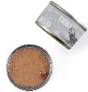 | OCC1 生命营养补充 幼猫及母猫配方奶糕肉泥 | 50g/罐 | ¥3.9 | ¥4.9 | ¥6.9 | 48罐 | ¥187 |  | ¥0
73 |  |  | OCC2 生命生产补充 幼猫及母猫配方奶糕慕斯 | 50g/罐 | ¥3.9 | ¥4.9 | ¥6.9 | 48罐 | ¥187 |  | ¥0
74 |  |  | OCC3 多肉营养补充 幼猫及母猫配方奶糕奶昔 | 50g/罐 | ¥3.9 | ¥4.9 | ¥6.9 | 48罐 | ¥187 |  | ¥0
75 |  |  | OCC4 多鱼营养补充 幼猫及母猫配方奶糕奶昔 | 50g/罐 | ¥3.9 | ¥4.9 | ¥6.9 | 48罐 | ¥187 |  | ¥0
序号 | 系列 | 图片 | 品名 | 规格 | 代理价 | 批发价 | 最低零售价 | 箱规 | 金额/箱 | 采购箱数 | 金额 | 搭赠及备注
76 | TEB!汤恩贝 高蛋白纯肉 全价主食猫罐 | 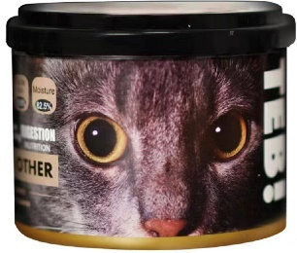 | C21 鸡肉甄选全价主食罐 | 180g | ¥7.5 | ¥10 | ¥15 | 24罐 | ¥180 |  | ¥0
77 |  | 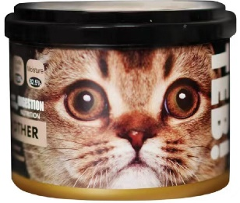 | C24 火鸡甄选全价主食罐 | 180g | ¥7.5 | ¥10 | ¥15 | 24罐 | ¥180 |  | ¥0
78 |  | 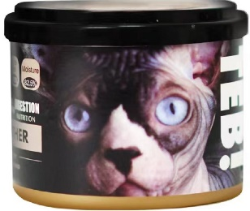 | C26 金枪鱼甄选全价主食罐 | 180g | ¥7.5 | ¥10 | ¥15 | 24罐 | ¥180 |  | ¥0
79 |  | 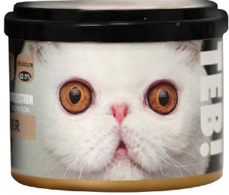 | C27 牛肉甄选全价主食罐 | 180g | ¥7.5 | ¥10 | ¥15 | 24罐 | ¥180 |  | ¥0
80 |  | 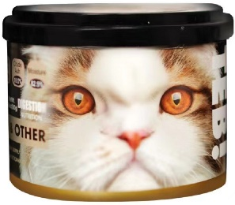 | C28 鹿肉甄选全价主食罐 | 180g | ¥7.5 | ¥10 | ¥15 | 24罐 | ¥180 |  | ¥0
序号 | 系列 | 图片 | 品名 | 规格 | 代理价 | 批发价 | 最低零售价 | 箱规 | 金额/箱 | 采购箱数 | 金额 | 搭赠及备注
81 | 霸市小黑罐 猫强化功能罐 加拿大汤士美伽实验室监制 泰国优质原料 原装进口 |  | O2 微量元素功能配方 | 170g/罐 | ¥6.8 | ¥9 | ¥15 | 48罐 | ¥326 |  | ¥0
82 |  |  | O3 增肥营养功能配方 | 170g/罐 | ¥6.8 | ¥9 | ¥15 | 48罐 | ¥326 |  | ¥0
83 |  |  | O4 赖氨酸功能配方 | 170g/罐 | ¥6.8 | ¥9 | ¥15 | 48罐 | ¥326 |  | ¥0
84 |  |  | O5 高钙骨质增添功能配方 | 170g/罐 | ¥6.8 | ¥9 | ¥15 | 48罐 | ¥326 |  | ¥0
85 |  |  | O6 牛磺酸增强视力配方 | 170g/罐 | ¥6.8 | ¥9 | ¥15 | 48罐 | ¥326 |  | ¥0
86 |  |  | O7 美毛专用功能配方 | 170g/罐 | ¥6.8 | ¥9 | ¥15 | 48罐 | ¥326 |  | ¥0
87 |  |  | O8 肠道保护功能配方 | 170g/罐 | ¥6.8 | ¥9 | ¥15 | 48罐 | ¥326 |  | ¥0
88 |  |  | O9 多种维生素营养配方 | 170g/罐 | ¥6.8 | ¥9 | ¥15 | 48罐 | ¥326 |  | ¥0
89 |  |  | OX8 O系列罐头8款组合装 | 170g/罐 8罐/盒 | ¥54.40 | ¥72 | ¥120.0 | 6盒 | ¥326 |  | ¥0
90 | 霸市小黑罐 狗强化功能罐 加拿大汤士美伽实验室监制 泰国优质原料 原装进口 |  | OD6 消除泪痕功能配方 | 170g/罐 | ¥6.8 | ¥9 | ¥15 | 48罐 | ¥326 |  | ¥0.0
91 |  |  | OD7 美毛专用功能配方 | 170g/罐 | ¥6.8 | ¥9 | ¥15 | 48罐 | ¥326 |  | ¥0.0
92 |  |  | OD8 肠胃保护功能配方 | 170g/罐 | ¥6.8 | ¥9 | ¥15 | 48罐 | ¥326 |  | ¥0.0
93 |  |  | OD9 多种维生素营养配方 | 170g/罐 | ¥6.8 | ¥9 | ¥15 | 48罐 | ¥326 |  | ¥0.0
序号 | 系列 | 图片 | 品名 | 规格 | 代理价 | 批发价 | 最低零售价 | 箱规 | 金额/箱 | 采购箱数 | 金额 | 搭赠及备注
94 | 小方罐 猫天然原味功能配餐罐 大开口 开罐即食 泰国原装进口 |  | TM6 美毛六种鱼鲜肉罐 | 125g/罐 | ¥8 | ¥10.8 | ¥15.8 | 48罐 | ¥384 |  | ¥0
95 |  |  | TM9 高蛋白九种肉鲜肉罐 | 125g/罐 | ¥8 | ¥10.8 | ¥15.8 | 48罐 | ¥384 |  | ¥0
96 |  |  | TM7 鲜炖鹌鹑搭配深海鱼虾肉 | 125g/罐 | ¥8 | ¥10.8 | ¥15.8 | 48罐 | ¥384 |  | ¥0
97 |  |  | TM8 鲜炖鹌鹑搭配鸡肉蛋黄 | 125g/罐 | ¥8 | ¥10.8 | ¥15.8 | 48罐 | ¥384 |  | ¥0
序号 | 系列 | 图片 | 品名 | 规格 | 代理价 | 批发价 | 最低零售价 | 箱规 | 金额/箱 | 采购箱数 | 金额 | 搭赠及备注
98 | 面膜猫FaceCat 营养喵喵条 颜值与营养美味的精致搭配 铲屎官必备逗喵神器之一 |  | KT1 Thick Sauce For Cats — Tuna&Cat Grass 面膜猫全猫期去毛球金枪鱼营养喵条 | 10g*6支/盒 | ¥8.8 | ¥11.8 | ¥15.8 | 80盒 | ¥704 |  | ¥0
99 |  |  | KT2 Thick Sauce For Cats — Salmon 面膜猫全猫期三文鱼美肤靓毛喵条 | 10g*6支/盒 | ¥8.8 | ¥11.8 | ¥15.8 | 80盒 | ¥704 |  | ¥0
100 |  |  | KT3 Thick Sauce For Cats — Chicken 面膜猫全猫期辅助营养增肥鸡肉喵条 | 10g*6支/盒 | ¥8.8 | ¥11.8 | ¥15.8 | 80盒 | ¥704 |  | ¥0
101 |  |  | KT4 Thick Sauce For Cats — Duck 面膜猫全猫期肠道保护助消化鸭肉喵条 | 10g*6支/盒 | ¥8.8 | ¥11.8 | ¥15.8 | 80盒 | ¥704 |  | ¥0
序号 | 系列 | 图片 | 品名 | 规格 | 代理价 | 批发价 | 最低零售价 | 箱规 | 金额/箱 | 采购箱数 | 金额 | 搭赠及备注
102 | 高能营养猫酱吸吸乐 铲屎官必备逗喵神器 加拿大汤士美伽实验室监制 泰国优质原料 原装进口 |  | S1 Chicken & oat grass 鸡肉+燕麦草全猫期营养能量猫酱 | 90g/支 10支/盒 | ¥8.8 | ¥11.8 | ¥20.8 | 80支 | ¥704 |  | ¥0
103 |  |  | S2 Chicken & Black truffle 鸡肉+黑松露全猫期营养能量猫酱 | 90g/支 10支/盒 | ¥8.8 | ¥11.8 | ¥20.8 | 80支 | ¥704 |  | ¥0
104 |  |  | S3 Chicken & Avocat 鸡肉+牛油果全猫期营养能量猫酱 | 90g/支 10支/盒 | ¥8.8 | ¥11.8 | ¥20.8 | 80支 | ¥704 |  | ¥0
105 |  |  | S4 Chicken & Caviar 鸡肉+鱼子酱全猫期营养能量猫酱 | 90g/支 10支/盒 | ¥8.8 | ¥11.8 | ¥20.8 | 80支 | ¥704 |  | ¥0
序号 | 系列 | 图片 | 品名 | 规格 | 代理价 | 批发价 | 最低零售价 | 箱规 | 金额/箱 | 采购箱数 | 金额 | 搭赠及备注
106 | TEB!汤恩贝 家庭装超实惠 大桶纯肉猫条 |  | L1-1 家庭装大罐鲣鱼猫条 | 15g/条 18条/罐 | ¥20 | ¥26 | ¥39.9 | 24罐 | ¥480 |  | ¥0
107 |  |  | L2-1 家庭装大罐兔肉猫条 | 15g/条 18条/罐 | ¥20 | ¥26 | ¥39.9 | 24罐 | ¥480 |  | ¥0
108 |  |  | L3-1 家庭装大罐鸡肉猫条 | 15g/条 18条/罐 | ¥20 | ¥26 | ¥39.9 | 24罐 | ¥480 |  | ¥0
109 |  |  | L4-1 家庭装大罐鸭肉猫条 | 15g/条 18条/罐 | ¥20 | ¥26 | ¥39.9 | 24罐 | ¥480 |  | ¥0
110 |  |  | L5-1 家庭装大罐鳕鱼猫条 | 15g/条 18条/罐 | ¥20 | ¥26 | ¥39.9 | 24罐 | ¥480 |  | ¥0
111 |  |  | L6-1 家庭装大罐金枪鱼猫条 | 15g/条 18条/罐 | ¥20 | ¥26 | ¥39.9 | 24罐 | ¥480 |  | ¥0
序号 | 系列 | 图片 | 品名 | 规格 | 代理价 | 批发价 | 最低零售价 | 箱规 | 金额/箱 | 采购箱数 | 金额 | 搭赠及备注
112 | TEB!汤恩贝 功能性猫条 15g一支实惠包 | 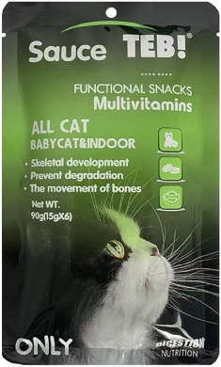 | TEBOT1 多种维生素营养猫条 | 15g/支 6支/袋 | ¥8 | ¥10.8 | ¥15.8 | 48袋 | ¥384 |  | ¥0
113 |  | 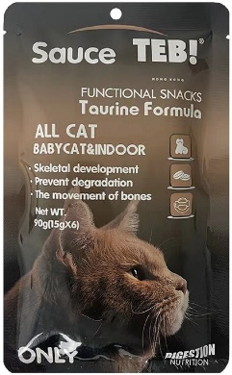 | TEBOT2 牛磺酸营养猫条 | 15g/支 6支/袋 | ¥8 | ¥10.8 | ¥15.8 | 48袋 | ¥384 |  | ¥0
114 |  | 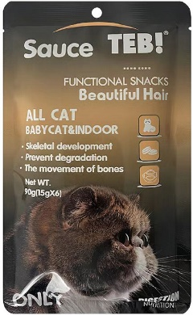 | TEBOT3 鱼油美毛营养猫条 | 15g/支 6支/袋 | ¥8 | ¥10.8 | ¥15.8 | 48袋 | ¥384 |  | ¥0
115 |  | 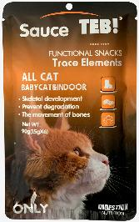 | TEBOT4 肠道益生菌营养猫条 | 15g/支 6支/袋 | ¥8 | ¥10.8 | ¥15.8 | 48袋 | ¥384 |  | ¥0
116 |  | 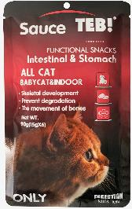 | TEBOT5 微量元素补充营养猫条 | 15g/支 6支/袋 | ¥8 | ¥10.8 | ¥15.8 | 48袋 | ¥384 |  | ¥0
117 |  | 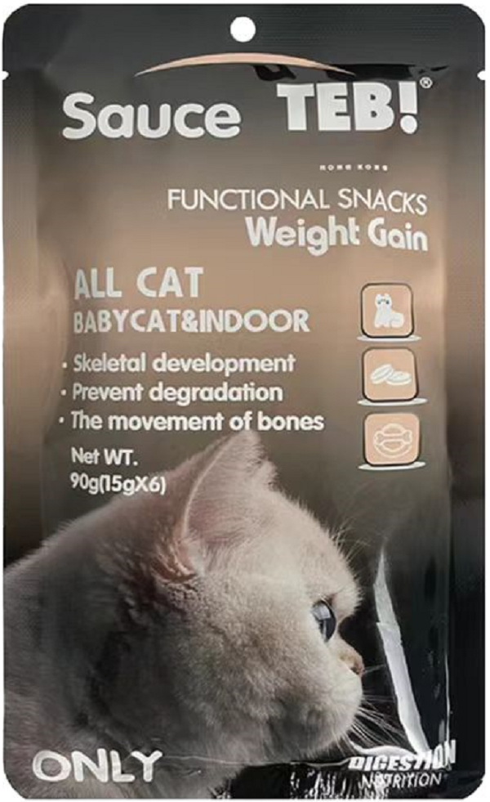 | TEBOT6 增肥功能营养猫条 | 15g/支 6支/袋 | ¥8 | ¥10.8 | ¥15.8 | 48袋 | ¥384 |  | ¥0
箱 数 及 金 额 总 计 |  |  |  |  |  |  |  |  |  | 0 | ¥-
客户信息 Customer Information
代理商（个人/公司）名称Client's name:
收货地址及联系人、联系方式Contact and contact number:
备注栏

